PREGUNTA 2
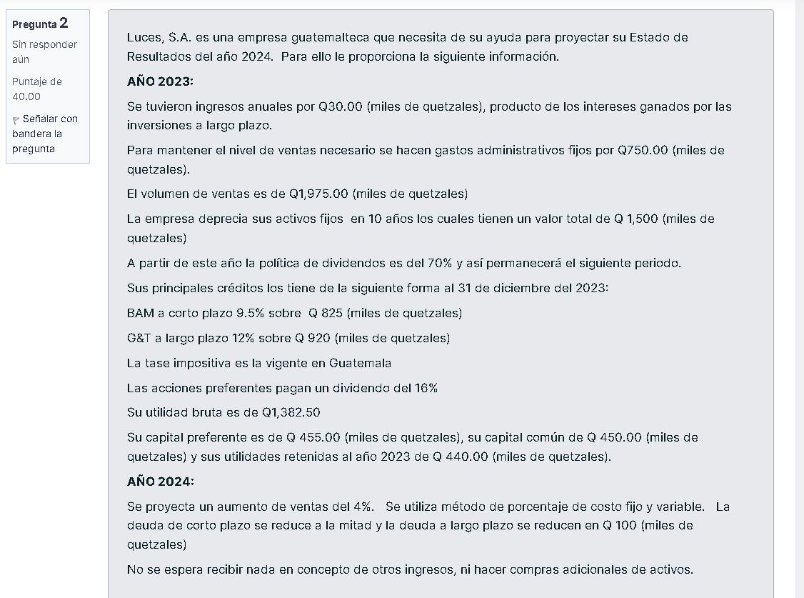

 | 2023 | 2024
ventas | $1,975.00 | $2,054.00
costo de ventas | $592.50 | $616.20
utilidad bruta | $1,382.50 | $1,437.80
gastos admin fijos | $750.00 | $750.00
depreciacion annual | $150.00 | $150.00
UAII | $482.50 | $537.80
otros ingresos | $30.00 | 0
intereses | $188.77 | 137.59
UAI | $323.73 | $400.21
ISR (sobre utilidades) | $80.93 | $100.05
utilidad neta | $242.79 | $300.16
dividendo preferente | $72.80 | $72.80
Accion comun | $169.99 | $227.36
utilidad retenida | $118.99 | 159.15
margen de utilidad bruta | $51.00 | 68.21
margen de utilida neta | 70.00% | 70.00%
cobertura de intereses | 12.29% | 14.61%
ROE | $2.56 | $3.91
 | 18.05% | 21.50%

PREGUNTA 5
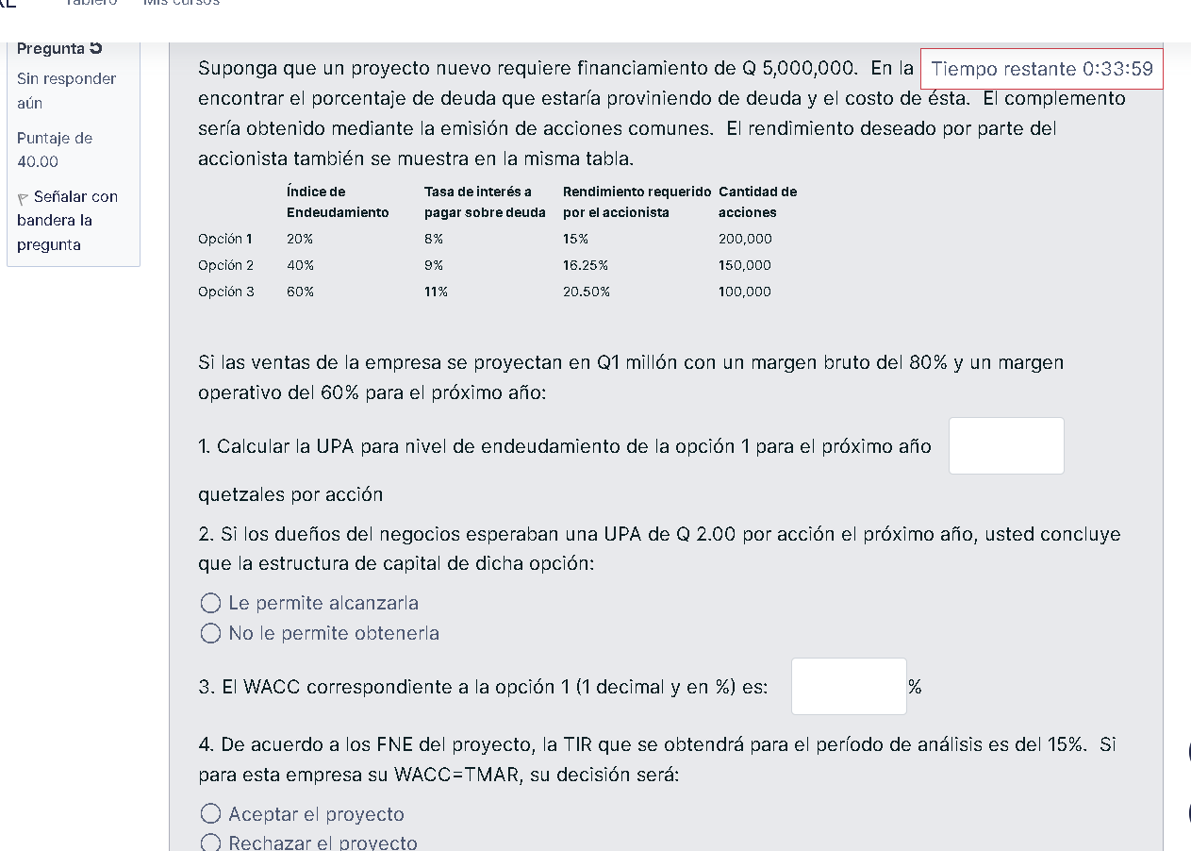

 | Tasa de interés a pagar sobre deuda | Rendimiento requerido por el accionista | Cantidad de acciones
Índice de Endeudamiento
Opción 1 | 20% | 8% | 15% | 200,000
Opción 2 | 40% | 9% | 16.25% | 150,000
Opción 3 | 60% | 11% | 20.50% | 100,000

EBIT = UAII | $480,000.00
(-) interes | $80,000.00
utilidad antes de impuesto | $400,000.00
(-) impuestos | $100,000.00
utilidad neta | $300,000.00
(-) dividendos preferentes | $0.00
UDAC | $300,000.00

EPS (UPA) | $1.50

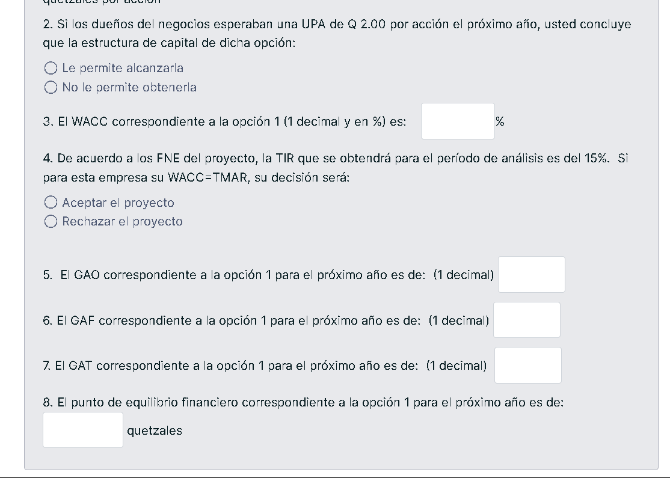
D=Q1,000,000
E=Q4,000,000
V=Q5,000,000
Re=15%
Rd=8%

WACC = (4000000/5000000 * 0,15) + (1000000/5000000 * 0,08 * (1 - 0,25))

WACC = (0,8 * 0,15) + (0,2 * 0,08 * 0,75) |  |  | WACC = 0,12 + 0,012 |  | WACC = | 13.20%

GAO = Ventas - Costos Variables / EBIT

Ventas proyectadas: Q1,000,000
EBITDA: Q480,000
Intereses: Q80,000
EBIT: Q400,000
Costos variables: 20% de las ventas
0.20×1,000,000 | 200000

GAO = | 800000 |  | GAO = | 2

GAF = EBIT / EBIT - Intereses | 320000 |  | GAF = 400000/320000 |  | GAF= | 1.25

GAT=GAO×GAF | GAT = 2,0 * 1,25 |  | GAT = | 2.5

PREGUNTA 7
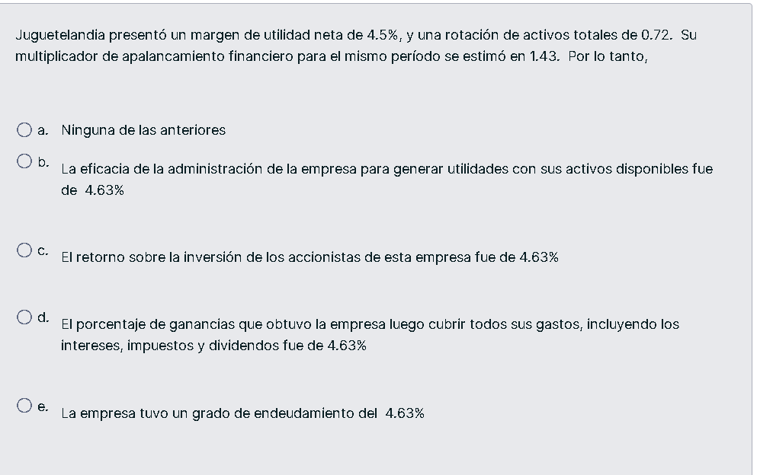

UN | 4.50%
rotacion de activos totales | 0.72
multiplicador de apalancamiento | 1.43

ROE = margen de utilidad neta * rotacion de inventarios * multiplicador de apalancamiento

ROE = | 4.63%

